Sheet1
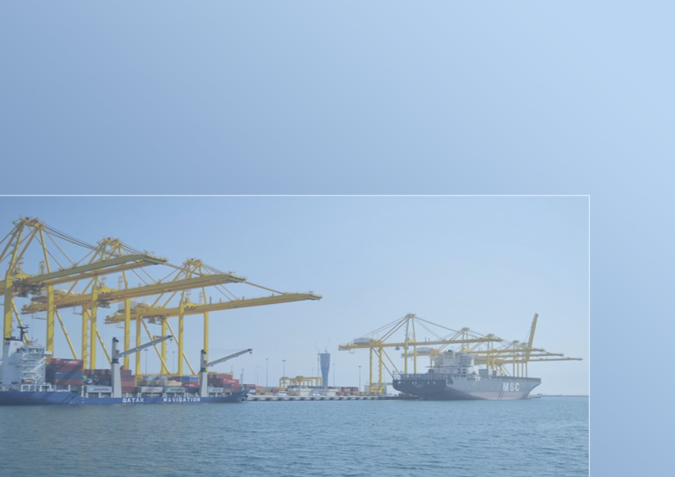

النشرة السنوية لإحصاءات الملاحة البحرية
THE ANNUAL BULLETIN OF MARITIME NAVIGATION STATISTICS
2023

العدد السادس والثلاثون
36th Issue

Gr-1
السفن القادمة حسب الشهر
Arriving Vessels By Month
2023
الشهور Month
 |  |  |  |  | 388 | يناير January
 |  |  |  |  | 331 | فبراير February
 |  |  |  |  | 362 | مارس March
 |  |  |  |  | 355 | ابريل April
 |  |  |  |  | 352 | مايو May
 |  |  |  |  | 331 | يونيو June
 |  |  |  |  | 348 | يوليو July
 |  |  |  |  | 384 | اغسطس August
 |  |  |  |  | 397 | سبتمبر September
 |  |  |  |  | 402 | اكتوبر October
 |  |  |  |  | 349 | نوفمبر November
 |  |  |  |  | 363 | ديسمبر December
 |  |  |  |  |  |  | الشهور Month
 | يناير January | فبراير February | مارس March | ابريل April | مايو May | يونيو June | يوليو July | اغسطس August | سبتمبر September | اكتوبر October | نوفمبر November | ديسمبر December
Graph (1) شكل | 388 | 331 | 362 | 355 | 352 | 331 | 348 | 384 | 397 | 402 | 349 | 363

Gr-2
السفن القادمة حسب نوع السفينة
Arriving Vessels By Type of Vessel
2023
نوع السفينة Type of Vessel
 | أخرى Other | ناقلات ركاب Passengers Vessels | ناقلات مركبات Vehicles Vessels | أغنام حية Live Sheep | مواد سائبة Loose Materials | حاويات Containers | بضائع عامة Generals goods | ناقلات غاز Gas Tankers | ناقلات نفط Oil Tankers
 | 433 | 80 | 165 | 851 | 581 | 1394 | 359 | 185 | 314

 |  |  |  | نوع السفينة Type of Vessel

Graph (2) شكل

Quest.
Vessels Movement of : |  |  |  |  |  |  |  |  |  |  |  |  |  | حركة السفن بميناء :

 |  |  |  | Year |  |  | لعام |  | During: |  | خلال شهر :

بلد الميناء Port Country |  | تاريخ المغادرة Date of Departure | بلد الميناء السابق Previous Port |  | تاريخ الوصول Date of Arrival | الحمولة بالطن Registered Tonnage Ton |  | نوع السفينة Type of Vessel |  | بلد التسجيل Country of Registration |  | اسم السفينة Name of Vessel | م S

*
*
*
*
 |  |  |  |  |  | الصافية Net | الاجمالية Gross

* | For Computer Use. |  |  |  |  |  |  |  |  |  |  |  | لاستخدام الكمبيوتر | *
- | For inquiries. Please call 4595542 |  |  |  |  |  |  |  |  |  |  |  | للمراجعة يرجى الاتصال برقم 4594542 | -

